はがくれ
お弁当のはがくれ 様

 | ＦＡＸ ： ０９３ー６４５－００４１
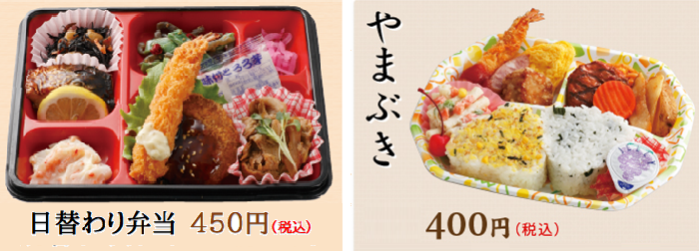

第1回全九州トランポリン競技シンクロ選手権大会 弁当注文書

配達 ⇒ 9:00～12:00、 回収 ⇒ 15:00
申込締切 ⇒ 10月21日（金）

 | 配 達 先 | 北九州市立小倉北体育館
 | チーム名
 | 担 当 者
 | 連 絡 先

 | 令和3年10月29日（金）
 | お弁当名 |  | 個数 | 単価(税込) | 計
 | 日替わり弁当 |  |  | ¥450 | ¥-
 | やまぶき |  |  | ¥400 | ¥-
 | 合 計 |  | 0個 |  | ¥-

 | 令和3年10月30日（土）
 | お弁当名 |  | 個数 | 単価(税込) | 計
 | 日替わり弁当 |  |  | ¥450 | ¥-
 | やまぶき |  |  | ¥400 | ¥-
 | 合 計 |  | 0個 |  | ¥-

 | 令和3年10月31日（日）
 | お弁当名 |  | 個数 | 単価(税込) | 計
 | 日替わり弁当 |  |  | ¥450 | ¥-
 | やまぶき |  |  | ¥400 | ¥-
 | 合 計 |  | 0個 |  | ¥-

